2017
Model: | FS 18 TOB

 |  |  |  |  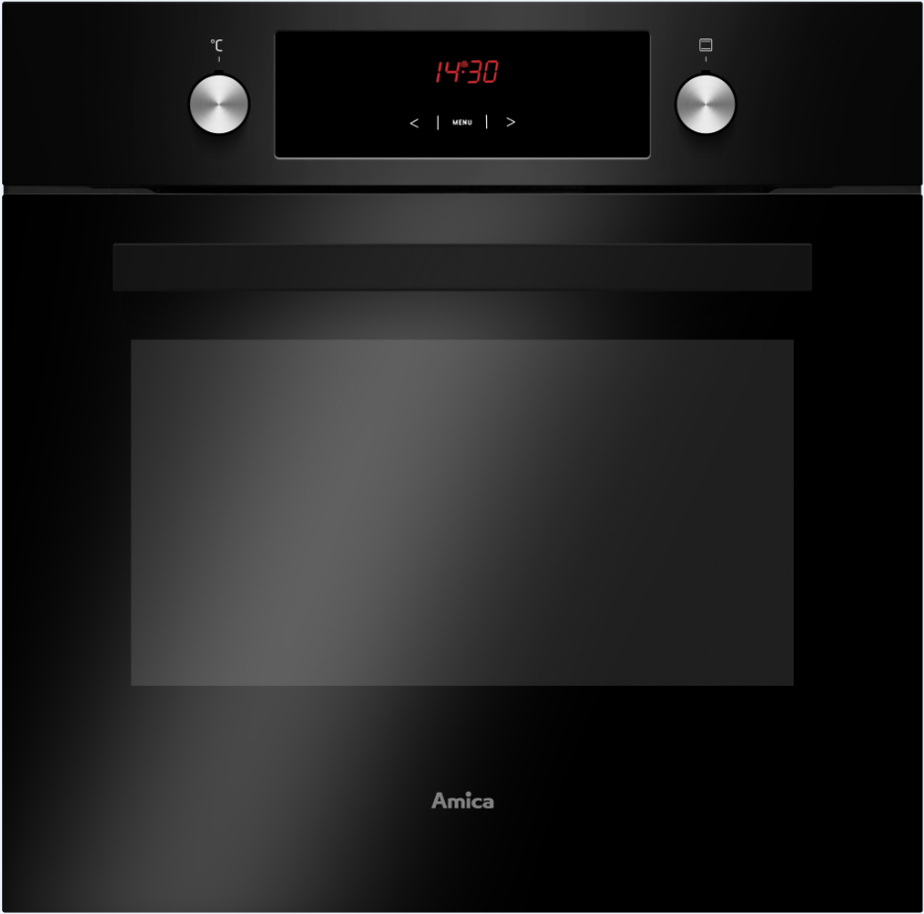
Multifunkční trouba

Doporučená MOC (vč. DPH): |  |  | 6,990 Kč

Provozní vlastnosti:

Energetická třída: |  | A
Objem: |  | 65 | l
Příkon: |  | 3.5 | kW
Připojení k elektrické síti: |  | 230 | V

Funkce:

Typ programátoru Ts / Senzorové ovládání |  |  |  | Barva: |  | Černá
9 | funkcí trouby vč. grilu a ventilátoru
Super rychlý ohřev
Otočný rožeň |  |  |  | Rozměry:

 |  |  |  |  | Výška: | 59.5 | cm
 |  |  |  |  | Šířka: | 59.5 | cm
 |  |  |  |  | Hloubka: | 57.5 | cm
Konstrukce:

Gril |  | 1500 | W
Horní topné těleso |  | 900 | W
Spodní topné těleso |  | 1100 | W
Teleskopické výsuvy plechů |  | 1 | x | Objednací kód: |  | 56370
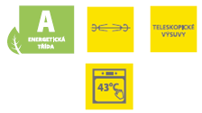
Lehce čistitelný smalt
Počet skel dveří trouby |  | 3
Vnitřní ochlazovací ventilátor

Ostatní údaje:

Hluboký pečicí plech |  |  | 1x
Mělký pečicí plech |  |  | 1x
Rošt |  |  | 1x
Reflexní sklo dveří trouby

